Capa
Termo de Parceria nº 052/2023 celebrado entre o Secretaria de Estado de Desenvolvimento Social e a Federação de Esportes Estudantis de Minas Gerais com interveniência da Secretaria de Estado de Educação

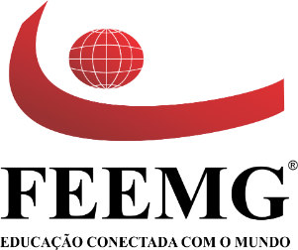

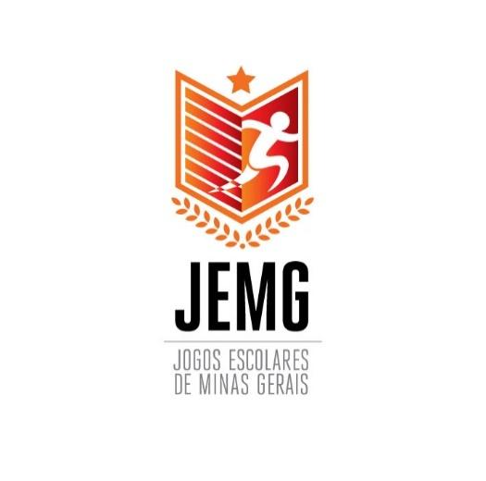
Relatório Financeiro 2024

Versão 1.2 do Relatório Financeiro - Março de 2021

*Seguir diretrizes do Manual de uso da marca do Governo de MG.

Declaração
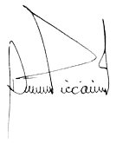
DECLARAÇÃO DO DIRIGENTE DA OSCIP
Declaro, para todos os fins, que são verídicas todas as informações contidas neste relatório do Termo de Parceria nº 052/2023 celebrado entre o Secretaria de Estado de Desenvolvimento Social e a Federação de Esportes Estudantis de Minas Gerais com interveniência da Secretaria de Estado de Educação

__________________________________
Éverson Ciccarini
Presidente
605.051.256-68

Belo Horizonte, 12 de março de 2024.

